상품제안서
[3M]포스트잇 팝업디스펜서 KR2001(正品) | 상품코드: F04826

 |  |  |  |  |  |  | 02-412-0044 | www.easy1.co.kr
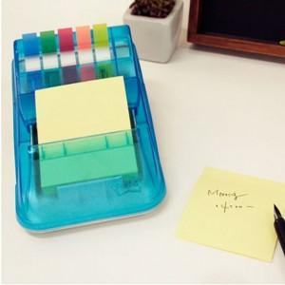

【상세/제작정보】 | 시원한 하늘색 디자인 안정적인 바디와 포스트잇100매와 플래그 다양한 색상을 사용

【인쇄/포장옵션】 | 실크 / 포장지포장

【공급단가】 | 수량 | 100~ | 300~ | 500~ | 1,000~ | 3,000~
*VAT별도 | 단가 | 4,900원 | 4,650원 | 4,550원 | 4,470원 | 4,400원

【상품 URL】 | https://easy1.co.kr:443/src/goods_detail.php?gdno=4826

